Estudio Financiero
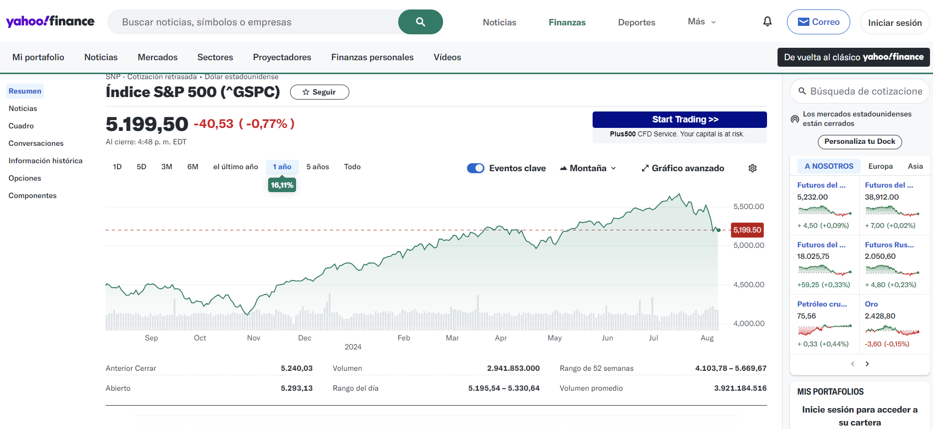
ESTUDIO FINANCIERO

Es el proceso a través del cual se analiza la viabilidad de un proyecto, tomando como base los recursos económicos disponibles y el coste total estimado del proyecto.

Está compuesto por:

1. | Inversiones | 2. | Costos y gastos | 3. | Crédito

 | INVERSIÓN FIJA |  | TALENTO HUMANO | 4. | Proyecciones
 | INVERSIÓN DIFERIDA |  | SERVICIOS PUBLICOS Y ARRENDAMIENTO
 | INVERSIÓN INICIAL |  | DEPRECIACIÓN |  | PROYECCIÓN DE UNIDADES A VENDER
 |  |  | MATERIA PRIMA Y/O INSUMOS |  | ESTADO DE RESULTADOS PROYECTADOS
 |  |  | COSTOS INDIRECTOS DE FABRICACIÓN |  | FLUJO DE CAJA PROYECTADO
 |  |  | PRORRATEO DE COSTOS Y GASTOS |  | BALANCE GENERAL PROYECTADO
 |  |  | COSTO DEL PRODUCTO O SERVICIO |  | VERIFICACIÓN DE SALDOS
 |  |  | GASTOS DE ADMINISTRACIÓN Y VENTAS |  | RAZONES FINANCIERAS
 |  |  | GASTOS FINANCIEROS
 |  |  | CAPITAL DE TRABAJO | 5. | Evaluación
 |  |  | COSTOS FIJOS
 |  |  | COSTOS VARIBLES |  | TASA DE OPORTUNIDAD
 |  |  | COSTOS TOTALES UNITARIOS |  | VALOR PRESENTE NETO
 |  |  |  |  | TASA INTERNA DE RETORNO

INVERSIONES

INVERSIÓN FIJA |  |  |  |  |  |  | IR ESTUDIO FINANCIERO

CONCEPTO |  | DESCRIPCION |  |  | CANTIDAD | VALOR UNITARIO | VALOR TOTAL
Terreno (Compra o lote para terrenos) |  |  |  |  |  |  | $ -
 |  |  |  |  |  |  | $ -
 |  | SUBTOTAL |  |  |  |  | $ -
Construcciones |  | Cabañas tipo rusticas (capacidad 10 personas - alojamiento compartido) |  |  | 1 | $ 50,000,000 | $ 50,000,000
 |  | Cabañas tipo rusticas (capacidad 5 personas - tradicional) |  |  | 2 | $ 45,000,000 | $ 90,000,000
 |  | Cabañas tipo rusticas (capacidad 2 personas - para pareja) |  |  | 2 | $ 30,000,000 | $ 60,000,000
 |  | SUBTOTAL |  |  |  |  | $ 200,000,000
Maquinaria y equipos |  | Elementos de seguridad (chalecos y cascos de seguridad) |  |  | 25 | $ 194,000 | $ 4,850,000
 |  |  |  |  |  |  | $ -
 |  |  |  |  |  |  | $ -
 |  |  |  |  |  |  | $ -
 |  |  |  |  |  |  | $ -
 |  |  |  |  |  |  | $ -
 |  |  |  |  |  |  | $ -
 |  |  |  |  |  |  | $ -
 |  |  |  |  |  |  | $ -
 |  |  |  |  |  |  | $ -
 |  | SUBTOTAL |  |  |  |  | $ 4,850,000
Muebles y enseres |  | Equipo de habitación para parejas (1 mini bar, 1 somier, 2 mesas de noche y 1 televisor) |  |  | 2 | $ 2,800,000 | $ 5,600,000
 |  | Equipo de habitación cabaña alojamiento compartido (10 somieres y 1 televisor) |  |  | 1 | $ 5,000,000 | $ 5,000,000
 |  | Equipo cabaña tradicional ( 1 mini bar, 5 somier, Armario y 1 televisor) |  |  | 2 | $ 4,200,000 | $ 8,400,000
 |  |  |  |  |  |  | $ -
 |  |  |  |  |  |  | $ -
 |  |  |  |  |  |  | $ -
 |  |  |  |  |  |  | $ -
 |  |  |  |  |  |  | $ -
 |  |  |  |  |  |  | $ -
 |  |  |  |  |  |  | $ -
 |  | SUBTOTAL |  |  |  |  | $ 19,000,000
Equipos de oficina |  | Computador (computador de mesa) |  |  | 1 | $ 1,500,000 | $ 1,500,000
 |  | Celular movil |  |  | 1 | $ 400,000 | $ 400,000
 |  |  |  |  |  |  | $ -
 |  |  |  |  |  |  | $ -
 |  |  |  |  |  |  | $ -
 |  |  |  |  |  |  | $ -
 |  |  |  |  |  |  | $ -
 |  |  |  |  |  |  | $ -
 |  |  |  |  |  |  | $ -
 |  |  |  |  |  |  | $ -
 |  | SUBTOTAL |  |  |  |  | $ 1,900,000
Vehículos |  |  |  |  |  |  | $ -
 |  |  |  |  |  |  | $ -
 |  |  |  |  |  |  | $ -
 |  | SUBTOTAL |  |  |  |  | $ -
TOTAL INVERSIONES FIJAS |  |  |  |  |  |  | $ 225,750,000

INVERSIÓN DIFERIDA |  |  |  |  |  |  | IR ESTUDIO FINANCIERO

DESCRIPCION |  |  | VALOR TOTAL
Estudios de Factibilidad |  |  | $ 1,000,000
Varios de Construcción (Licencia, registros y escrituras) |  |  | $ 500,000
Legalización Construcción (Registro) |  |  | $ 50,000
Escritura de Constitución
Registro de libros y documentos
Adecuaciones y remodelaciones
Software
Publicidad y lanzamiento |  |  | $ 500,000
Amortización anual (5 años) |  |  | $ 410,000
TOTAL INVERSIONES DIFERIDAS |  |  | $ 2,050,000

INVERSIÓN INICIAL |  |  |  |  |  |  | IR ESTUDIO FINANCIERO

INVERSIÓN INICIAL |  |  | $ 242,527,410 | APORTES
Aporte social |  |  | $ 242,527,410 | 100.00%
Prestamos y créditos |  |  |  | 0.00%

COSTOS Y GASTOS

TALENTO HUMANO |  |  |  | IR ESTUDIO FINANCIERO

DESCRIPCIÓN |  |  | VALOR MENSUAL | VALOR ANUAL
Mano de obra directa |  |  | $ 5,121,485 | $ 61,457,822
Mano de obra indirecta |  |  | $ - | $ -
TOTAL |  |  | $ 5,121,485 | $ 61,457,822

SERVICIOS PUBLICOS Y ARRENDAMIENTO |  |  |  | IR ESTUDIO FINANCIERO

DESCRIPCIÓN |  |  | MENSUAL | ANUAL
Gas |  |  | $ 80,000 | $ 960,000
Acueducto, alcantarillado y aseo |  |  | $ 12,000 | $ 144,000
Energía |  |  | $ 80,000 | $ 960,000
Teléfono, internet banda ancha |  |  | $ 81,500 | $ 978,000
Arrendamiento |  |  | $ 1,300,000 | $ 15,600,000
TOTAL |  |  | $ 1,553,500 | $ 18,642,000

DEPRECIACIÓN |  |  |  |  | IR ESTUDIO FINANCIERO

DESCRIPCIÓN |  | TIEMPO A DEPRECIAR | VALOR | DEPRECIACIÓN MENSUAL | DEPRECIACIÓN ANUAL
Construcciones |  | 20 | $ 200,000,000 | $ 833,333 | $ 10,000,000
Maquinaria y equipos |  | 10 | $ 4,850,000 | $ 40,417 | $ 485,000
Muebles y enseres |  | 5 | $ 19,000,000 | $ 316,667 | $ 3,800,000
Equipos de oficina |  | 5 | $ 1,900,000 | $ 31,667 | $ 380,000
Vehículos |  | 5 | $ - | $ - | $ -
TOTAL |  |  |  | $ 1,222,083 | $ 14,665,000

MATERIA PRIMA Y/O INSUMOS |  |  |  |  |  |  |  | IR ESTUDIO FINANCIERO

DESCRIPCIÓN |  |  | CANTIDAD | VALOR POR UNIDAD | CONSUMO UNIDAD PRODUCIDA | COSTO POR UNIDAD | COSTO MENSUAL | COSTO ANUAL
Insumos de cocina - alimentos para las preparaciones |  |  | 101 | $ 25,000 | 1.0000 | $ 25,000.00 | $ 2,535,417 | $ 30,425,000
Insumos de aseo |  |  | 1 | $ 40,000 | 0.0099 | $ 394.41 | $ 40,000 | $ 480,000
 |  |  |  |  | 0.0000 | $ - | $ - | $ -
 |  |  |  |  | 0.0000 | $ - | $ - | $ -
 |  |  |  |  | 0.0000 | $ - | $ - | $ -
 |  |  |  |  | 0.0000 | $ - | $ - | $ -
 |  |  |  |  | 0.0000 | $ - | $ - | $ -
 |  |  |  |  | 0.0000 | $ - | $ - | $ -
 |  |  |  |  | 0.0000 | $ - | $ - | $ -
 |  |  |  |  | 0.0000 | $ - | $ - | $ -
TOTAL |  |  |  |  |  | $ 25,394.41 | $ 2,575,417 | $ 30,905,000

COSTOS INDIRECTOS DE FABRICACIÓN |  |  |  |  | IR ESTUDIO FINANCIERO

DESCRIPCIÓN |  |  |  | VALOR MENSUAL | VALOR ANUAL
Mantenimiento |  |  | 5% | $ 20,208 | $ 242,500
Seguros |  |  | 1% | $ 237,250 | $ 2,847,000
Depreciación |  |  |  | $ 1,150,000 | $ 13,800,000
Servicios públicos |  |  |  | $ 253,500 | $ 3,042,000
Arrendamiento |  |  |  | $ 1,300,000 | $ 15,600,000
Otros
TOTAL |  |  |  | $ 2,960,958 | $ 35,531,500

PRORRATEO DE COSTOS Y GASTOS |  |  |  |  |  |  |  | IR ESTUDIO FINANCIERO

 |  |  |  |  | PORCENTAJE DE PRORRATEO |  | VALOR DEL PRORRATEO
DESCRIPCIÓN |  |  | VALOR MENSUAL | VALOR ANUAL | OPERATIVO | ADMINISTRATIVO Y DE VENTAS | OPERATIVO | ADMINISTRATIVO Y DE VENTAS
SERVICIOS PUBLICOS | Gas |  | $ 80,000 | $ 960,000 | 100% | 0% | $ 80,000 | $ -
 | Acueducto, alcantarillado y aseo |  | $ 12,000 | $ 144,000 | 100% | 0% | $ 12,000 | $ -
 | Energía |  | $ 80,000 | $ 960,000 | 100% | 0% | $ 80,000 | $ -
 | Teléfono, internet banda ancha |  | $ 81,500 | $ 978,000 | 100% | 0% | $ 81,500 | $ -
 | Arrendamiento |  | $ 1,300,000 | $ 15,600,000 | 100% | 0% | $ 1,300,000 | $ -
 | TOTAL |  |  |  |  |  | $ 1,553,500 | $ -
DEPRECIACIÓN | Construcciones |  |  | $ 10,000,000 | 100% | 0% | $ 10,000,000 | $ -
 | Maquinaria y equipos |  |  | $ 485,000 | 0% | 100% | $ - | $ 485,000
 | Muebles y enseres |  |  | $ 3,800,000 | 100% | 0% | $ 3,800,000 | $ -
 | Equipos de oficina |  |  | $ 380,000 |  | 100% | $ - | $ 380,000
 | Vehículos |  |  | $ - |  | 100% | $ - | $ -
 | TOTAL |  |  |  |  |  | $ 13,800,000 | $ 865,000

COSTO DEL PRODUCTO O SERVICIO |  |  |  | IR ESTUDIO FINANCIERO

DESCRIPCIÓN |  |  | VALOR MENSUAL | VALOR ANUAL
Mano se obra directa |  |  | $ 5,121,485 | $ 61,457,822
Materia prima |  |  | $ 2,575,417 | $ 30,905,000
Costos indirectos de fabricación |  |  | $ 2,960,958 | $ 35,531,500
TOTAL |  |  | $ 10,657,860 | $ 127,894,322

GASTOS DE ADMINISTRACIÓN Y VENTAS |  |  |  | IR ESTUDIO FINANCIERO

DESCRIPCIÓN |  |  | VALOR MENSUAL | VALOR ANUAL
Mantenimiento |  | 5% | $ 7,917 | $ 95,000
Seguros |  |  | $ - | $ -
Depreciación |  |  | $ 72,083 | $ 865,000
Servicios públicos |  |  | $ - | $ -
Arrendamiento |  |  | $ - | $ -
Cafetería |  |  | $ 50,000 | $ 600,000
Imprevistos |  |  |  | $ -
Publicidad de operación |  |  |  | $ -
Papelería |  |  | $ 30,000 | $ 360,000
Amortización de diferidos |  |  | $ 34,167 | $ 410,000
Contratación externa |  |  | $ 2,538,000 | $ 30,456,000
Mano de obra indirecta |  |  | $ - | $ -
TOTAL |  |  | $ 2,732,167 | $ 32,786,000

GASTOS FINANCIEROS |  |  |  | IR ESTUDIO FINANCIERO

DESCRIPCIÓN |  | VALOR ANUAL
Intereses año 1 |  | $ -
Intereses año 2 |  | $ -
Intereses año 3 |  | $ -
Intereses año 4 |  | $ -
Intereses año 5 |  | $ -
TOTAL |  | $ -

CAPITAL DE TRABAJO |  |  | 1 | ¿Para cuantos meses necesita capital?

DESCRIPCIÓN |  |  | VALOR PRIMER MES | VALOR A NECESITAR
Costos del producto |  |  | $ 10,657,860 | $ 10,657,860
Gastos administración y ventas |  |  | $ 2,732,167 | $ 2,732,167
Gastos financieros |  |  | $ - | $ -
Gravamen 4 x 1.000 |  |  | $ 81,133 | $ 81,133
Depreciaciones y amortizaciones |  |  | $ 1,256,250 | $ 1,256,250
TOTAL |  |  | $ 12,214,910 | $ 14,727,410

COSTOS FIJOS |  |  |  | IR ESTUDIO FINANCIERO

DESCRIPCIÓN |  |  | VALOR ANUAL
Mano de obra directa |  |  | $ 61,457,822
Costos indirectos fijos | Arrendamiento | $ 15,600,000 | $ 33,097,900
 | Servicios | $ 608,400
 | Depreciación | $ 13,800,000
 | Mantenimiento | $ 242,500
 | Seguros | $ 2,847,000
 | Otros
Gastos administración y ventas |  |  | $ 32,786,000
TOTAL |  |  | $ 127,341,722

COSTOS VARIBLES |  |  | IR ESTUDIO FINANCIERO

DESCRIPCIÓN |  |  | VALOR ANUAL
Materia prima |  |  | $ 30,905,000
Costos indirectos variables (Servicios) |  |  | $ 2,433,600
TOTAL |  |  | $ 33,338,600

COSTOS TOTALES UNITARIOS |  |  | IR ESTUDIO FINANCIERO

DESCRIPCIÓN |  |  | VALOR ANUAL | COSTO POR UNIDAD
Costos fijos |  |  | $ 127,341,722 | $ 104,636
Costos variables |  |  | $ 33,338,600 | $ 27,394
TOTAL |  |  | $ 160,680,322 | $ 132,030

CRÉDITO |  |  |  | IR ESTUDIO FINANCIERO

MONTO A SOLICITAR
TIEMPO (meses)
TASA DE INTERES MENSUAL
Efectivo anual |  |  | 0.00%
VALOR PAGO MENSUAL |  |  | #NUM!

Resumen del crédito

AÑO | PAGO | INTERESES | ABONO A CAPITAL | SALDO
1 | $ 0 | $ 0 | $ 0 | $ 0
2 | $ 0 | $ 0 | $ 0 | $ 0
3 | $ 0 | $ 0 | $ 0 | $ 0
4 | $ 0 | $ 0 | $ 0 | $ 0
5 | $ 0 | $ 0 | $ 0 | $ 0
TOTAL | $ - | $ - | $ -

NOTA: Tabla realizada considerando un periodo máximo de 5 años

CUOTA | PAGO | INTERESES | ABONO A CAPITAL | SALDO
0
1 | $ 0.00 | $ - | $ 0.00 | $ 0.00
2 | $ 0.00 | $ - | $ 0.00 | $ 0.00
3 | $ 0.00 | $ - | $ 0.00 | $ 0.00
4 | $ 0.00 | $ - | $ 0.00 | $ 0.00
5 | $ 0.00 | $ - | $ 0.00 | $ 0.00
6 | $ 0.00 | $ - | $ 0.00 | $ 0.00
7 | $ 0.00 | $ - | $ 0.00 | $ 0.00
8 | $ 0.00 | $ - | $ 0.00 | $ 0.00
9 | $ 0.00 | $ - | $ 0.00 | $ 0.00
10 | $ 0.00 | $ - | $ 0.00 | $ 0.00
11 | $ 0.00 | $ - | $ 0.00 | $ 0.00
12 | $ 0.00 | $ - | $ 0.00 | $ 0.00
13 | $ 0.00 | $ - | $ 0.00 | $ 0.00
14 | $ 0.00 | $ - | $ 0.00 | $ 0.00
15 | $ 0.00 | $ - | $ 0.00 | $ 0.00
16 | $ 0.00 | $ - | $ 0.00 | $ 0.00
17 | $ 0.00 | $ - | $ 0.00 | $ 0.00
18 | $ 0.00 | $ - | $ 0.00 | $ 0.00
19 | $ 0.00 | $ - | $ 0.00 | $ 0.00
20 | $ 0.00 | $ - | $ 0.00 | $ 0.00
21 | $ 0.00 | $ - | $ 0.00 | $ 0.00
22 | $ 0.00 | $ - | $ 0.00 | $ 0.00
23 | $ 0.00 | $ - | $ 0.00 | $ 0.00
24 | $ 0.00 | $ - | $ 0.00 | $ 0.00
25 | $ 0.00 | $ - | $ 0.00 | $ 0.00
26 | $ 0.00 | $ - | $ 0.00 | $ 0.00
27 | $ 0.00 | $ - | $ 0.00 | $ 0.00
28 | $ 0.00 | $ - | $ 0.00 | $ 0.00
29 | $ 0.00 | $ - | $ 0.00 | $ 0.00
30 | $ 0.00 | $ - | $ 0.00 | $ 0.00
31 | $ 0.00 | $ - | $ 0.00 | $ 0.00
32 | $ 0.00 | $ - | $ 0.00 | $ 0.00
33 | $ 0.00 | $ - | $ 0.00 | $ 0.00
34 | $ 0.00 | $ - | $ 0.00 | $ 0.00
35 | $ 0.00 | $ - | $ 0.00 | $ 0.00
36 | $ 0.00 | $ - | $ 0.00 | $ 0.00
37 | $ 0.00 | $ - | $ 0.00 | $ 0.00
38 | $ 0.00 | $ - | $ 0.00 | $ 0.00
39 | $ 0.00 | $ - | $ 0.00 | $ 0.00
40 | $ 0.00 | $ - | $ 0.00 | $ 0.00
41 | $ 0.00 | $ - | $ 0.00 | $ 0.00
42 | $ 0.00 | $ - | $ 0.00 | $ 0.00
43 | $ 0.00 | $ - | $ 0.00 | $ 0.00
44 | $ 0.00 | $ - | $ 0.00 | $ 0.00
45 | $ 0.00 | $ - | $ 0.00 | $ 0.00
46 | $ 0.00 | $ - | $ 0.00 | $ 0.00
47 | $ 0.00 | $ - | $ 0.00 | $ 0.00
48 | $ 0.00 | $ - | $ 0.00 | $ 0.00
49 | $ 0.00 | $ - | $ 0.00 | $ 0.00
50 | $ 0.00 | $ - | $ 0.00 | $ 0.00
51 | $ 0.00 | $ - | $ 0.00 | $ 0.00
52 | $ 0.00 | $ - | $ 0.00 | $ 0.00
53 | $ 0.00 | $ - | $ 0.00 | $ 0.00
54 | $ 0.00 | $ - | $ 0.00 | $ 0.00
55 | $ 0.00 | $ - | $ 0.00 | $ 0.00
56 | $ 0.00 | $ - | $ 0.00 | $ 0.00
57 | $ 0.00 | $ - | $ 0.00 | $ 0.00
58 | $ 0.00 | $ - | $ 0.00 | $ 0.00
59 | $ 0.00 | $ - | $ 0.00 | $ 0.00
60 | $ 0.00 | $ - | $ 0.00 | $ 0.00

PROYECCIONES

UNIDADES PROYECTADAS A PRODUCIR EN EL AÑO |  |  | 1,217
UNIDADES PROYECTADAS A PRODUCIR EN EL MES |  |  | 101

ESTIMACIÓN DEL PRECIO DE VENTA

COSTO DE PRODUCCIÓN POR UNIDAD |  |  | $ 132,030
MARGEN DE UTILIDAD |  |  | 33.99%
PRECIO ESTIMADO DE VENTA |  |  | $ 200,000

PROYECCIÓN DE UNIDADES A VENDER |  |  | IR ESTUDIO FINANCIERO

 |  | AÑO 2024 | AÑO 2025 | AÑO 2026 | AÑO 2027 | AÑO 2028
Unidades a vender |  | 1,217 | 1,349 | 1,508 | 1,700 | 1,933
Incremento anual |  | - | 11% | 12% | 13% | 14%

ESTADO DE RESULTADOS PROYECTADOS |  |  |  |  |  |  | IR ESTUDIO FINANCIERO

 |  |  | AÑO 2024 | AÑO 2025 | AÑO 2026 | AÑO 2027 | AÑO 2028
INGRESOS OPERACIONALES POR VENTAS |  |  | $ 243,400,000 | $ 269,800,000 | $ 301,528,480 | $ 339,943,208 | $ 386,583,417
COSTOS DE PRESTACION DE SERVICIO |  |  | $ 127,894,322 | $ 141,703,448 | $ 158,367,774 | $ 178,543,828 | $ 203,040,042
Mano de obra directa |  |  | $ 61,457,822 | $ 68,082,976 | $ 76,089,534 | $ 85,783,340 | $ 97,552,814
Materia prima |  |  | $ 30,905,000 | $ 34,257,062 | $ 38,285,693 | $ 43,163,290 | $ 49,085,294
Costos indirectos de fabricación fijos |  |  | $ 33,097,900 | $ 36,665,854 | $ 40,977,758 | $ 46,198,324 | $ 52,536,734
Costos indirectos de fabricación variables |  |  | $ 2,433,600 | $ 2,697,557 | $ 3,014,789 | $ 3,398,873 | $ 3,865,199
UTILIDAD BRUTA |  |  | $ 115,505,678 | $ 128,096,552 | $ 143,160,706 | $ 161,399,380 | $ 183,543,375
GASTOS ADMINISTRATIVOS Y DE VENTAS |  |  | $ 32,786,000 | $ 36,320,331 | $ 36,641,634 | $ 36,962,936 | $ 37,284,239
UTILIDAD OPERACIONAL |  |  | $ 82,719,678 | $ 91,776,221 | $ 106,519,073 | $ 124,436,444 | $ 146,259,136
Gastos financieros |  |  | $ - | $ - | $ - | $ - | $ -
Gravamen 4 x 1.000 |  |  | $ 973,600 | $ 1,079,200 | $ 1,206,114 | $ 1,359,773 | $ 1,546,334
Otros ingresos
UTILIDAD ANTES DE IMPUESTOS |  |  | $ 81,746,078 | $ 90,697,021 | $ 105,312,959 | $ 123,076,671 | $ 144,712,802
Provisión para impuestos |  | 33% | $ 26,976,206 | $ 29,930,017 | $ 34,753,276 | $ 40,615,301 | $ 47,755,225
UTILIDAD NETA |  |  | $ 54,769,872 | $ 60,767,004 | $ 70,559,682 | $ 82,461,369 | $ 96,957,577
Reservas |  | 10% | $ 5,476,987 | $ 6,076,700 | $ 7,055,968 | $ 8,246,137 | $ 9,695,758
UTILIDAD DEL EJERCICIO |  |  | $ 49,292,885 | $ 54,690,304 | $ 63,503,714 | $ 74,215,233 | $ 87,261,820

FLUJO DE CAJA PROYECTADO |  |  |  |  |  |  |  | IR ESTUDIO FINANCIERO

 |  |  | AÑO 0 | AÑO 1 | AÑO 2 | AÑO 3 | AÑO 4 | AÑO 5
INGRESOS OPERACIONALES |  |  |  | $ 243,400,000 | $ 269,800,000 | $ 301,528,480 | $ 339,943,208 | $ 386,583,417
Recuperación de cartera
TOTAL INGRESOS OPERACIONALES |  |  |  | $ 243,400,000 | $ 269,800,000 | $ 301,528,480 | $ 339,943,208 | $ 386,583,417
COSTOS OPERACIONES |  |  |  | $ 114,094,322 | $ 127,903,448 | $ 144,567,774 | $ 164,743,828 | $ 189,240,042
Materia prima |  |  |  | $ 30,905,000 | $ 34,257,062 | $ 38,285,693 | $ 43,163,290 | $ 49,085,294
Mano de obra directa |  |  |  | $ 61,457,822 | $ 68,082,976 | $ 76,089,534 | $ 85,783,340 | $ 97,552,814
Costos indirectos fijos |  |  |  | $ 33,097,900 | $ 36,665,854 | $ 40,977,758 | $ 46,198,324 | $ 52,536,734
Costos Indirectos variables |  |  |  | $ 2,433,600 | $ 2,697,557 | $ 3,014,789 | $ 3,398,873 | $ 3,865,199
(-) Depreciación |  |  |  | $ -13,800,000 | $ -13,800,000 | $ -13,800,000 | $ -13,800,000 | $ -13,800,000
FLUJO DE CAJA OPERACIONAL BRUTO |  |  |  | $ 129,305,678 | $ 141,896,552 | $ 156,960,706 | $ 175,199,380 | $ 197,343,375
Gastos administración y ventas |  |  |  | $ 32,786,000 | $ 36,320,331 | $ 36,641,634 | $ 36,962,936 | $ 37,284,239
(-) Amortización |  |  |  | $ -410,000 | $ -410,000 | $ -410,000 | $ -410,000 | $ -410,000
(-) Depreciación |  |  |  | $ -865,000 | $ -865,000 | $ -865,000 | $ -865,000 | $ -865,000
Impuestos |  |  |  |  | $ 26,976,206 | $ 29,930,017 | $ 34,753,276 | $ 40,615,301
FLUJO DE CAJA OPERACIONAL NETO |  |  |  | $ 97,794,678 | $ 79,875,015 | $ 91,664,056 | $ 104,758,167 | $ 120,718,835
Inversiones |  |  | $ 242,527,410
FLUJO DE CAJA LIBRE |  |  | $ -242,527,410 | $ 97,794,678 | $ 79,875,015 | $ 91,664,056 | $ 104,758,167 | $ 120,718,835
FINANCIACIÓN |  |  | $ 242,527,410 | $ -973,600 | $ -1,079,200 | $ -1,206,114 | $ -1,359,773 | $ -1,546,334
Aporte socios |  |  | $ 242,527,410
Créditos
Financiaciación
(-) Abono a capital |  |  |  | $ - | $ - | $ - | $ - | $ -
(-) Pago intereses |  |  |  | $ - | $ - | $ - | $ - | $ -
(-) Gravámen 4 x 1.000 |  |  |  | $ -973,600 | $ -1,079,200 | $ -1,206,114 | $ -1,359,773 | $ -1,546,334
(-) Pago utilidades
FLUJO DE CAJA NETO |  |  | $ - | $ 96,821,078 | $ 78,795,815 | $ 90,457,942 | $ 103,398,395 | $ 119,172,501
Saldo anterior de caja y bancos |  |  |  | $ 14,727,410 | $ 111,548,488 | $ 190,344,303 | $ 280,802,245 | $ 384,200,639
FLUJO FINAL DE CAJA |  |  | $ -242,527,410 | $ 111,548,488 | $ 190,344,303 | $ 280,802,245 | $ 384,200,639 | $ 503,373,140

BALANCE GENERAL PROYECTADO |  |  |  |  |  |  |  | IR ESTUDIO FINANCIERO

 |  |  | AÑO 0 | AÑO 1 | AÑO 2 | AÑO 3 | AÑO 4 | AÑO 5
CAJA Y BANCOS |  |  | $ 14,727,410 | $ 111,548,488 | $ 190,344,303 | $ 280,802,245 | $ 384,200,639 | $ 503,373,140
ACTIVO CORRIENTE |  |  | $ 14,727,410 | $ 111,548,488 | $ 190,344,303 | $ 280,802,245 | $ 384,200,639 | $ 503,373,140
Terrenos |  |  | $ - | $ - | $ - | $ - | $ - | $ -
Construcciones |  |  | $ 200,000,000 | $ 200,000,000 | $ 200,000,000 | $ 200,000,000 | $ 200,000,000 | $ 200,000,000
Maquinaria y equipo |  |  | $ 4,850,000 | $ 4,850,000 | $ 4,850,000 | $ 4,850,000 | $ 4,850,000 | $ 4,850,000
Muebles y enseres |  |  | $ 19,000,000 | $ 19,000,000 | $ 19,000,000 | $ 19,000,000 | $ 19,000,000 | $ 19,000,000
Equipos de oficina |  |  | $ 1,900,000 | $ 1,900,000 | $ 1,900,000 | $ 1,900,000 | $ 1,900,000 | $ 1,900,000
Vehículos |  |  | $ - | $ - | $ - | $ - | $ - | $ -
Depreciación acumulada |  |  | $ - | $ -14,665,000 | $ -29,330,000 | $ -43,995,000 | $ -58,660,000 | $ -73,325,000
TOTAL ACTIVO FIJO NETO |  |  | $ 225,750,000 | $ 211,085,000 | $ 196,420,000 | $ 181,755,000 | $ 167,090,000 | $ 152,425,000
Inversion diferida |  |  | $ 2,050,000 | $ 2,050,000 | $ 2,050,000 | $ 2,050,000 | $ 2,050,000 | $ 2,050,000
Amortización Diferida |  |  |  | $ -410,000 | $ -820,000 | $ -1,230,000 | $ -1,640,000 | $ -2,050,000
ACTIVO DIFERIDO NETO |  |  | $ 2,050,000 | $ 1,640,000 | $ 1,230,000 | $ 820,000 | $ 410,000 | $ -
TOTAL ACTIVO |  |  | $ 242,527,410 | $ 324,273,488 | $ 387,994,303 | $ 463,377,245 | $ 551,700,639 | $ 655,798,140
Obligaciones financieras |  |  | $ - | $ - | $ -
Impuestos por pagar |  |  |  | $ 26,976,206 | $ 29,930,017 | $ 34,753,276 | $ 40,615,301 | $ 47,755,225
PASIVO CORRIENTE |  |  | $ - | $ 26,976,206 | $ 29,930,017 | $ 34,753,276 | $ 40,615,301 | $ 47,755,225
Obligaciones financieras a largo plazo |  |  | $ - | $ -
TOTAL PASIVO |  |  | $ - | $ 26,976,206 | $ 29,930,017 | $ 34,753,276 | $ 40,615,301 | $ 47,755,225
Aporte socios |  |  | $ 242,527,410 | $ 242,527,410 | $ 242,527,410 | $ 242,527,410 | $ 242,527,410 | $ 242,527,410
Utilidades |  |  |  | $ 49,292,885 | $ 103,983,188 | $ 167,486,902 | $ 241,702,135 | $ 328,963,955
Reservas de las utilidades |  |  |  | $ 5,476,987 | $ 11,553,688 | $ 18,609,656 | $ 26,855,793 | $ 36,551,551
TOTAL PATRIMONIO |  |  | $ 242,527,410 | $ 297,297,282 | $ 358,064,286 | $ 428,623,968 | $ 511,085,338 | $ 608,042,915
PASIVO + PATRIMONIO |  |  | $ 242,527,410 | $ 324,273,488 | $ 387,994,303 | $ 463,377,245 | $ 551,700,639 | $ 655,798,140

VERIFICACIÓN DE SALDOS |  |  |  |  |  |  |  | IR ESTUDIO FINANCIERO

PASIVO + PATRIMONIO |  |  | $ - | $ 0 | $ - | $ - | $ - | $ -

La verificación de los datos debe ser igual a 0

RAZONES FINANCIERAS |  |  |  |  |  |  | IR ESTUDIO FINANCIERO

 |  |  | AÑO 1 | AÑO 2 | AÑO 3 | AÑO 4 | AÑO 5
Razón corriente |  |  | 4.14 | 6.36 | 8.08 | 9.46 | 10.54
Nivel de endeudamiento |  |  | 8.32% | 7.71% | 7.50% | 7.36% | 7.28%
Rotación de activos |  |  | 0.75 | 0.70 | 0.65 | 0.62 | 0.59
Margen bruto de ganancia |  |  | 47.46% | 47.48% | 47.48% | 47.48% | 47.48%
Margen Neto de utilidad |  |  | 22.50% | 22.52% | 23.40% | 24.26% | 25.08%

EVALUACIÓN

 |  |  | AÑO 0 | AÑO 1 | AÑO 2 | AÑO 3 | AÑO 4 | AÑO 5
FLUJO DE CAJA LIBRE |  |  | $ -242,527,410.20 | $ 97,794,677.60 | $ 79,875,015.25 | $ 91,664,055.65 | $ 104,758,167.40 | $ 120,718,834.50

TASA DE OPORTUNIDAD |  |  | IR ESTUDIO FINANCIERO

 |  | Tasa de oportunidad
DTF | 10.86% | 21.94% | DTF PROMEDIO PRIMER SEMESTRE 2024
Riesgo | 10.00%

VALOR PRESENTE NETO |  |  | IR ESTUDIO FINANCIERO

 | FLUJO ESPERADO |  | VPN
AÑO 0 | $ -242,527,410 |  | $ 34,097,696
AÑO 1 | $ 97,794,678
AÑO 2 | $ 79,875,015
AÑO 3 | $ 91,664,056
AÑO 4 | $ 104,758,167
AÑO 5 | $ 120,718,835

TASA INTERNA DE RETORNO |  |  | IR ESTUDIO FINANCIERO

 | FLUJO ESPERADO |  | TIR
AÑO 0 | $ -242,527,410 |  | 28.10%
AÑO 1 | $ 97,794,678
AÑO 2 | $ 79,875,015
AÑO 3 | $ 91,664,056
AÑO 4 | $ 104,758,167
AÑO 5 | $ 120,718,835 |  |  | Efectivo anual

Tiempo de recuperacion

INVERSION INICIAL |  | $ 242,527,410

 | FLUJO ESPERADO |  | FLUJO ACUMULADO | ACUMULADO - INVERSION INICIAL
AÑO 1 | $ 97,794,678 |  | $ 97,794,678 | $ -144,732,733
AÑO 2 | $ 79,875,015 |  | $ 177,669,693 | $ -64,857,717
AÑO 3 | $ 91,664,056 |  | $ 269,333,749 | $ 26,806,338 | EN ESTE AÑO SE RECUPERA LA INVERSION
AÑO 4 | $ 104,758,167 |  | $ 374,091,916 | $ 131,564,506
AÑO 5 | $ 120,718,835 |  | $ 494,810,750 | $ 252,283,340

LA INVERSION SE RECUPERA EN DOS AÑOS 8 MESES Y 19 DIAS
FLUJO ESPERADO POR DIA AÑO 3 |  |  | $ 251,134.40
DÍAS PARA RECUPERAR LA INVERSION |  |  | $ 258.26 | 0.7075588886
TIEMPO EN MESES |  |  | 8.608633145
TIEMPO EN DIAS |  |  | 19

RENTABILIDAD MINIMA O COSTE DE CAPITAL

%D | 0%
%K | 100%
D/K | 0% |  |  |  | BETA APALANCADA | 1.17
Beta desapalancada | 1.17
RF | 4.04% | USD | 9.17% | COP | Ke | 29.77%
RM | 16.11% | USD | 21.84% | COP
RM-RF | 12.08% |  | 17.61% | COP | WACC | 29.77% | Como la empresa se apalanca solo en capital propio el wacc es igual al Ke
Inflación Colombia | 9.28%
Inflación USA | 4.14% |  |  |  | Utilidad neta minima | $72,199,420.72
Diferencial inflación | 4.94%
KDp | 0 |  |  |  | EVA | -7.19%
KDT | 0
Activos = Pasivo + Patrimonio | $ 242,527,410

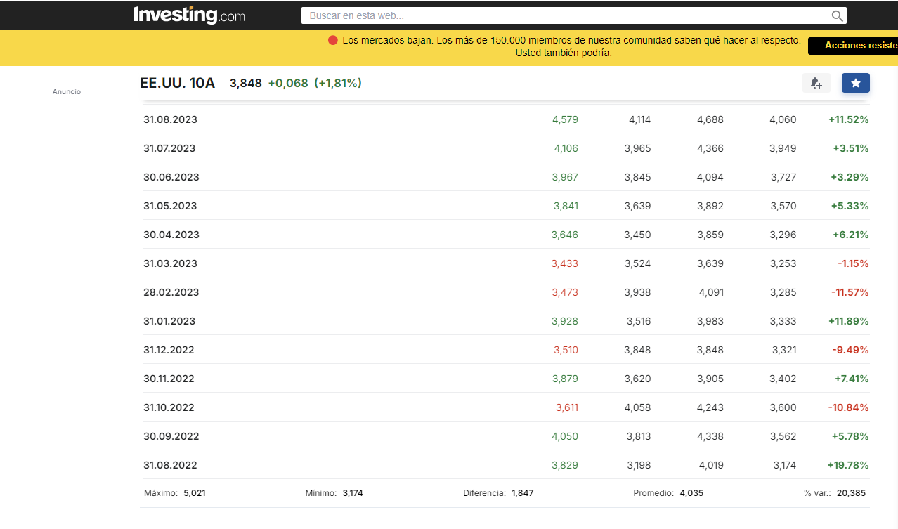

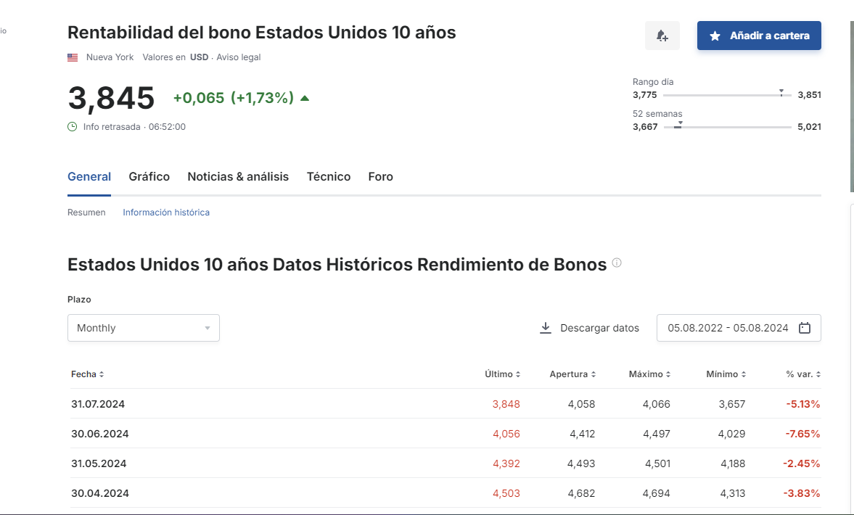

 | BETA
 | https://pages.stern.nyu.edu/~adamodar/New_Home_Page/datafile/Betas.html

 | RM
 | https://finance.yahoo.com/quote/%5EGSPC/

